画面定義
画面レイアウト
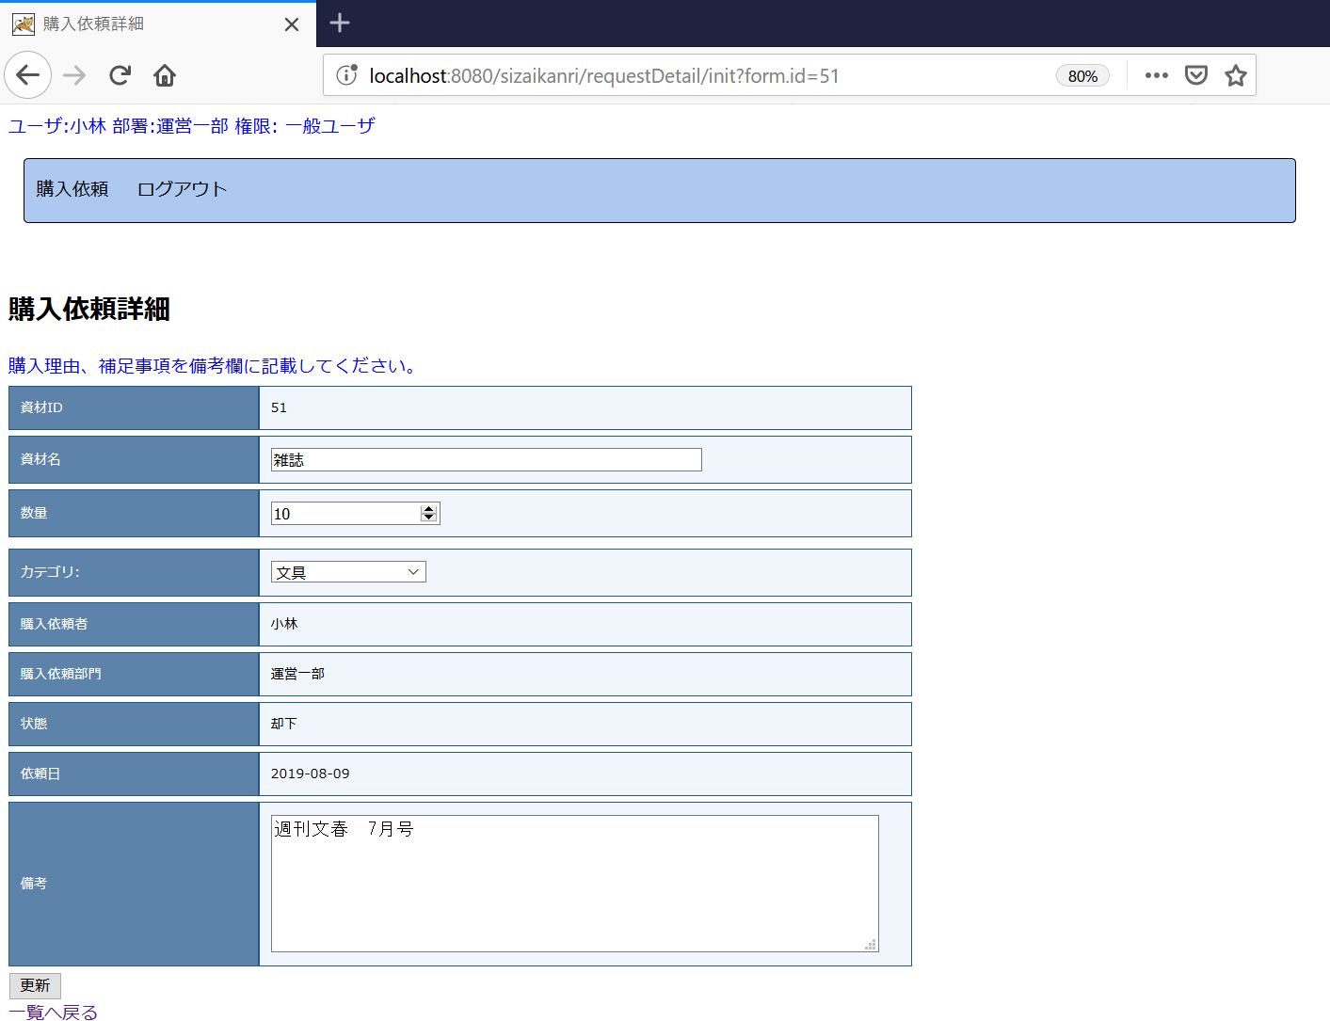

 |  |  |  |  |  | CSS設定を適用するため、tableのクラスを"inputtable"で設定してください。

JSPファイル

購入依頼詳細画面 |  | /WEB-INF/jsp/requestDetail.jsp

画面項目
番号 | 論理名 | I/O | 表示値 | 送信値 | タイプ | 備考
1 | 送信フォーム | I | - | - | form | 送信先：更新処理 送信対象：画面項目2～11の入力値 送信Method：POST
2 | 資材ID | O | 画面フォーム.資材DTO.資材ID | - | font
3 | 資材名 | I/O | 画面フォーム.資材DTO.資材名 | 入力値⇒画面フォーム.資材DTO.資材名 | input type="text"
4 | 数量 | I/O | 画面フォーム.資材DTO.数量 | 入力値⇒画面フォーム.資材DTO.数量 | input type="number"
5 | カテゴリ | I/O | 画面フォーム.カテゴリリスト | 入力値⇒画面フォーム.資材DTO.カテゴリID | s:select※1
6 | 購入依頼者 | O | 画面フォーム.資材DTO.購入依頼者名 | - | font
7 | 購入依頼部門 | O | 画面フォーム.資材DTO.購入依頼部門名 | - | font
8 | 状態 | O | 画面フォーム.資材DTO.状態名 | - | font
9 | 依頼日 | O | 画面フォーム.資材DTO.購入依頼日 | - | font
10 | 備考 | I/O | 画面フォーム.資材DTO.備考 | 入力値⇒画面フォーム.資材DTO.備考 | textarea
11 | 更新ボタン | I | ”更新” | - | input type="submit"
12 | 戻るリンク | I | "一覧へ戻る" | - | Link (aタグ) | 遷移先：購入依頼一覧（"/sizaikanri/requestList/init"）

 | ※画面フォーム.変更可否フラグはfalseの場合、上記No.3,4,5,10の入力項目を非活性とする。
 | 該当入力項目のclass属性を"seigyo"と設定することで、JavaScriptにより、非活性の制御される。

補足：
※１
 | s:select実装例

 | <s:select name="form.sizaiDto.category_id" label="カテゴリ" list="form.categoryList" listKey="id" listValue="name" />

